保安施設図（参考）
保安施設図 |  |  |  |  |  |  | 片側交互通行

 |  | 200ｍ程度 |  | 50ｍ程度
 |  |  |  |  |  |  |  |  |  |  |  |  |  |  |  |  | 凡 例
 |  |  |  |  | 通行可能部分 |  |  | ｍ |  |  |  |  |  |  |  |  |  | 工事車両出入口
 |  |  |  |  |  |  |  |  |  |  | コーンバー又はバリケード
 |  |  |  |  |  |  |  |  |  |  |  |  |  |  |  |  |  | 照 明
④
⑦
③
⑤
⑥
⑥
⑥
③
③
 |  |  |  |  |  |  |  |  |  |  |  |  |  |  |  |  |  | 交通整理員
⑥
 |  |  |  |  |  |  |  |  |  |  |  |  |  |  |  |  |  | 作業車

 |  |  |  |  |  |  |  |  |  |  |  |  |  |  |  |  |  | セーフティーコーン（反射式）

 |  |  |  |  |  |  |  |  |  |  |  |  |  |  |  |  |  | 矢印板

 |  |  |  |  |  |  |  |  |  |  |  |  |  |  |  |  |  | コーンバー又はバリケード

 |  |  |  |  |  |  |  |  |  |  |  |  |  |  |  |  |  | 補助標識（始り・区間内・終り）

○
 |  |  |  |  |  |  |  |  |  |  |  |  |  |  |  |  |  | 番号については別紙１参照

⑥
⑤
②
⑥
④
③
⑤
⑥
⑥
⑦

 |  |  |  |  |  |  |  |  |  | 作業区間(5～10m) |  |  | 50ｍ程度 |  | 200ｍ程度

 | 記号 | ① | ② |  |  | ③ |  |  | ④ |  |  | ⑤ |  | ⑥ |  | ⑦
 | 名称 | 警戒標識（213） | 規制標識（311-F） |  |  | 規制標識（329） |  |  | 工事標示板 |  |  | 工事情報看板・お願い標示板 |  | 片側通行予告標示板 |  | 停止位置標示板
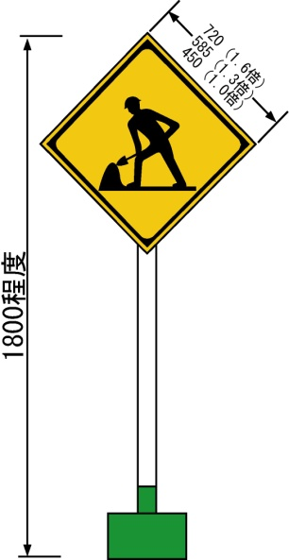
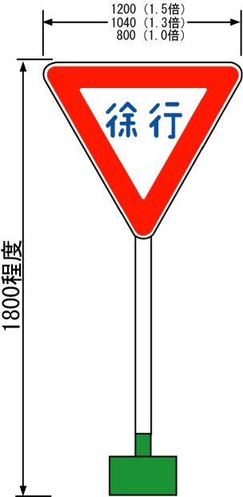
1100
1200～1300
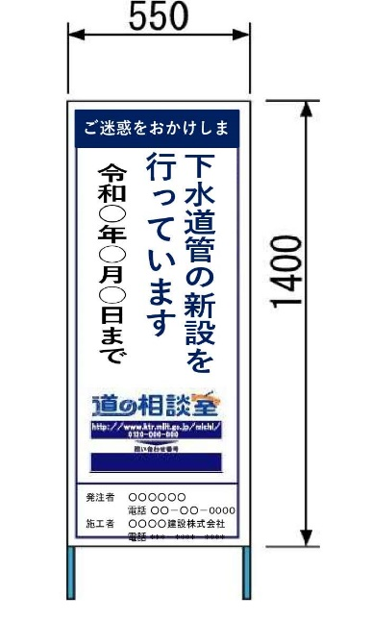
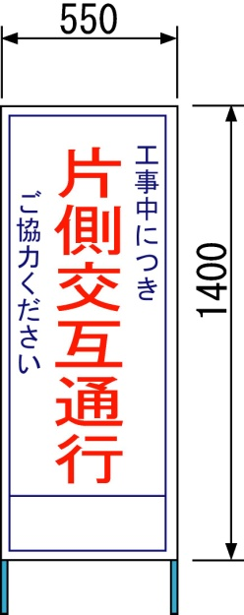
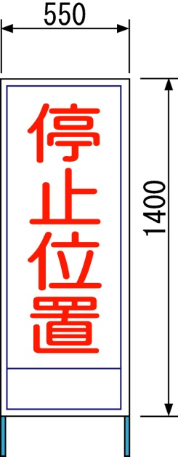
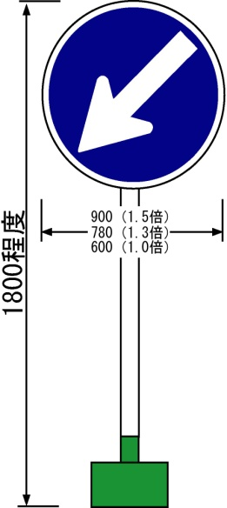
ご迷惑をおかけします
 | 様式
下水道管の新設を
行っています
 | および
1500～1700
1400
1400
令和○年○月○日まで
時間帯 ９：００～１７：００
 | 標準

○○○○工事
 | 寸法
発注者 ○○○○○○
電話 ○○－○○－００００
施工者 ○○○○建設株式会社
電話 ***－****－****

 | （mm）

注意：上記図は参考とする。
各現場条件に合わせて、保安施設図を作成すること。

保安施設図（参考２）
保 安 施 設 図 |  |  |  |  |  | 車 両 通 行 止 め

 |  |  |  |  |  |  |  | 凡 例
 |  |  |  |  |  |  |  |  | 交通整理員
①
②
 |  |  |  |  |  |  |  |  | セーフティーコーン（反射式）

③
 |  |  |  |  |  |  |  |  | コーンバー又はバリケード

工事施工箇所
③

②

①

 |  |  | 緩衝区間(告知） |  | 工事区間 |  | 緩衝区間(告知)
 |  |  | Ｌ＝約100ｍ |  | Ｌ＝5～10ｍ程度 |  | Ｌ＝約100ｍ

 | 記 号 | ① |  | ② | ③

 | 名 称 | 工事表示板 |  | 予告標示板 | 予告標示板
1100

ご迷惑をおかけします
 | 様式
下水道管の新設を
行っています
 | および

1800
令和○年○月○日まで
時間帯 ９：００～１７：００
 | 標準

 | 寸法
○○○○工事

発注者 ○○○○○○
電話 ○○－○○－００００
施工者 ○○○○建設株式会社
電話 ***－****－****
 | （㎜）

注意：上記図は参考とする。
各現場条件に合わせて、保安施設図を作成すること。

